封面
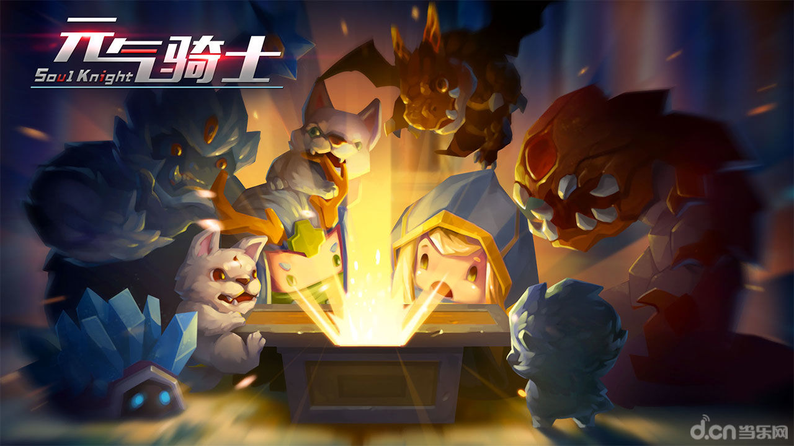

元气骑士策划案
版本号 | 修改内容 | 修改人 | 修改时间
V1.0 | 立案 | 梁照辉 | 2025.12.29

核心设计
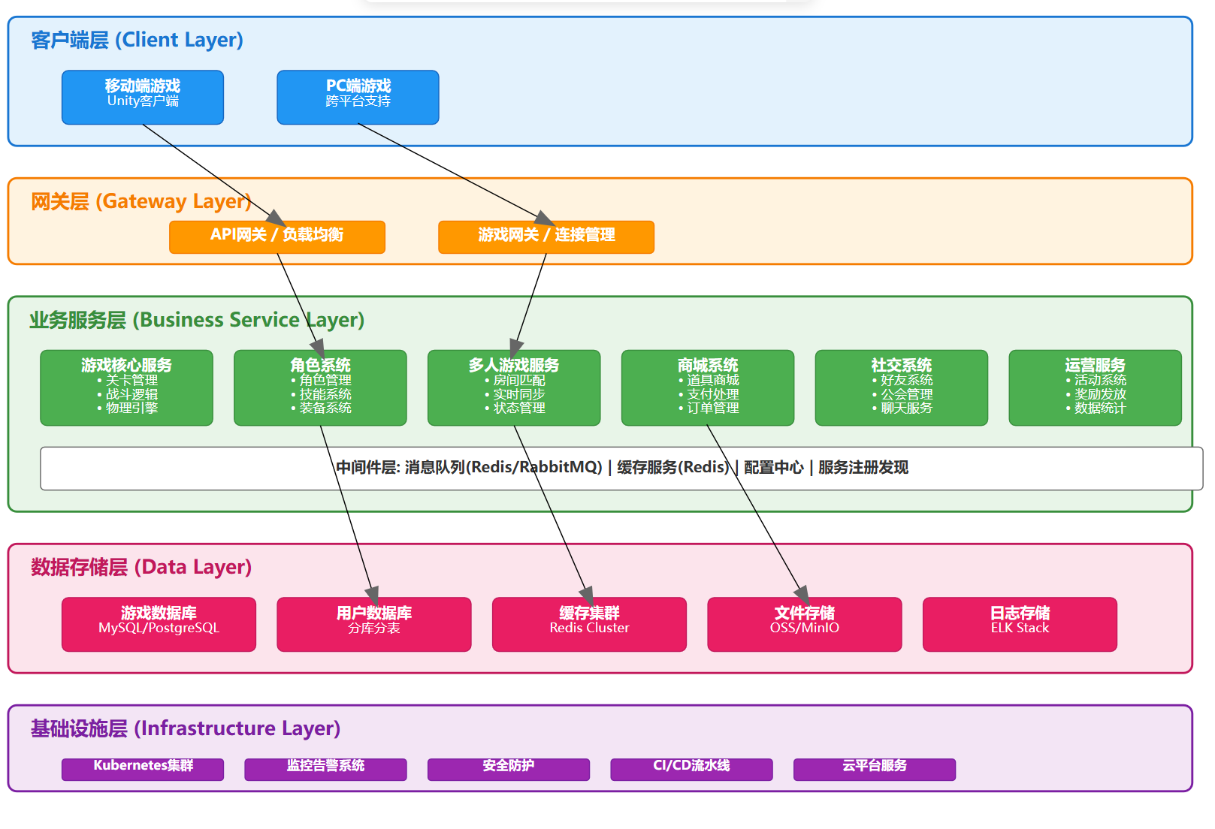
核心设计
一.游戏概述
1.1项目定位
1.1.1游戏类型
2D 像素风肉鸽类游戏
1.1.2游戏介绍
《元气骑士》是凉屋游戏在2017年发行的一款游戏，支单人闯关、多人联机闯关、无尽模式。
1.1.3游戏背景
游戏的故事背景设定在一个剑与魔法和高科技并存的时代。维持世界平衡的魔法石被一群外星生物夺走了。作为玩家，任务是扮演一名勇敢的骑士，深入地牢，夺回魔法石，拯救世界！
1.2核心体验
这是一款主打“短平快”体验的射击游戏，不需要复杂的操作就能享受到割草般消灭怪物的快感，同时因为每次进入地牢的随机性，让游戏充满了新鲜感。
二.核心玩法和循环
2.1基础循环
战斗 -> 变强 -> 挑战更强 -> 通关的正反馈循环
2.2战斗驱动探索
玩家可以通过战斗获取锻造隐藏武器的资源，并且可以达成成就。通过不断战斗获取武器打败更强大的敌人直至通关
2.3成长验证探索
战斗获取的资源用于：
角色强化=升级角色，购买技能，购买皮肤
锻造=通过图纸锻造隐藏武器、机甲
解锁功能=达成一定成就或等级后会开启初始地图额外区域，点亮收藏室图鉴
2.4元游戏循环
游戏后获得的奖励可被玩家用于购买新角色并体验新技能，通过玩家多次游戏，了解不同天赋与角色技能和武器的搭配，解锁不同打法。游戏中存在近千种武器，玩家通过不断游戏来体验这些武器。
3.目标受众与体验目标
3.1核心受众
主要锁定在追求快节奏、强策略和轻松社交体验的玩家群体中。年龄18-35岁的年轻人；像素与Roguelike爱好者；射击与动作游戏玩家。
3.2体验目标
追求“心流”的战斗体验；满足收集与养成的欲望；轻松解压与碎片化娱乐。

游戏基础循环流程图
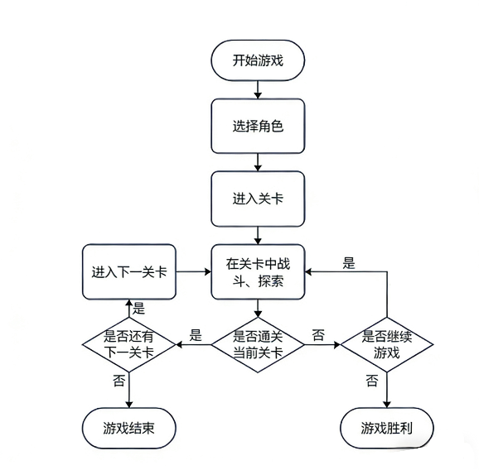

系统架构图

战斗与资源系统
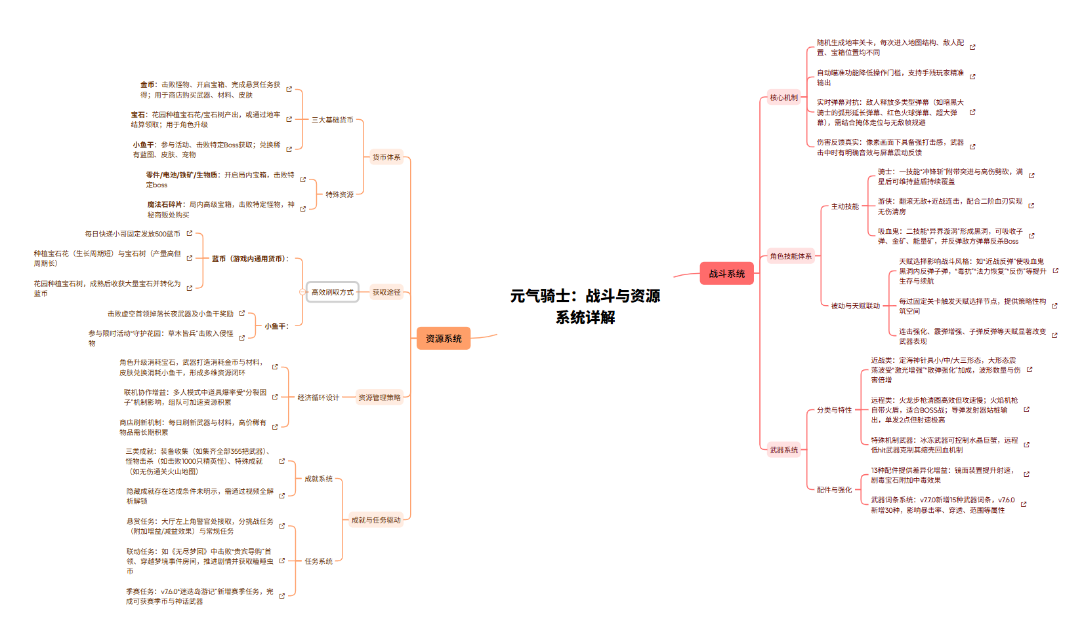
战斗与资源系统
一.核心战斗规则
1.1基础属性（示例）
1.1.1角色基础属性
作为一款肉鸽类游戏，《元气骑士》配备了多名可供挑选的角色，如骑士、吸血鬼等。每名角色可升级提高属性，并且不同角色也配备不同技能，单个角色虽然每局只可使用一个技能，但可通过升级强化或更换其技能。每个角色还有多款皮肤，皮肤附带着多种特效供玩家选择
角色护甲 能量 暴击率 初始武器 | 生命值 | 护甲 | 能量 | 暴击率 | 初始武器 |  | 技能描述
骑士 | 7 | 6 | 200 | 5% | 破旧的手枪 |  | 火力全开 (8s)：双持武器，输出翻倍
圣骑士 | 2 | 9 | 140 | 0% | 神圣连枷 |  | 能量护盾 (10s)：吸收所有伤害
游侠 | 6 | 4 | 200 | 10% | 小明/小红 |  | 翻滚 (0.5s)：无敌闪避，后接攻击必暴击
1.1.2武器基础属性
武器品质由白到红，不同品质的武器强度有明显差别，游戏开始前角色会配备一把武器进入对局，但不同角色和皮肤开局会配备不同的武器，武器开始开局前在锻造台通过已有倒酒制作
武器名称 |  | 品质 | 攻击力 | 能量消耗 | 暴击率 | 射击偏移 | 射击范围
红色响尾蛇 |  | 绿 | 3 | 4 | -10% | 40 | 近
天堂之拳 |  | 橙 | 4 | 6 | 5% | 0 | 远
一拳 |  | 红 | 999 | 99 | 0% | 0 | 近
元碎牙 |  | 红 | 8 | 0% | 10% | 0 | 近
1.1.3坐骑基础属性
玩家可出生自带一个坐骑出发，也可在对局中随机获取并使用，玩家在坐骑上不可以使用角色的技能，但受到伤害时扣减坐骑生命值
坐骑名称 | 品质 | 生命值 | 移速加成 | 技能
野猪 | 白 | 8 | 20% | 无
暴走野猪 | 绿 | 14 | 20% | 冲撞攻击，免疫陷阱
水晶虫 | 绿 | 12 | 10% | 发射冰锥并造成冰冻效果
南蛮象 | 紫 | 15 | 15% | 发射震荡波
1.1.4机甲基础属性
玩家可出生锻造一个机甲出发，也可在对局中随机获取并使用，玩家在机甲上不可以使用角色的技能，但受到伤害时扣减机甲生命值
机甲名称 |  | 品质 | 生命值 | 移动速度 | 技能
原装机甲 |  | 蓝 | 6 | -10% | 机甲摧毁时自爆
铁拳 |  | 绿 | 10 | -20% | 强力近战双拳，无远程能力
天启 |  | 紫 | 8 | -20% | 释放冲击波清除弹幕
WiFi增幅器 |  | 金 | 16 | 0% | 自带3个浮游炮
1.1.5雕像基础属性
玩家在对局中会随机遇到象征着不同玩家的雕像，花费局内金币可供奉雕像并在释放技能时获得特殊效果，在获得新效果时会将旧效果覆盖
雕像名称 |  | 冷却时间 | 效果
狂战士雕像 |  | 5s | 子弹变大，伤害+3，暴击率提升
圣骑士雕像 |  | 10-14s | 生成护盾，抵挡1次伤害
1.1.6怪物基础数值（boss）
怪物：每个不同地图会刷新不同的一组怪，会分为若干普通品质、若干精英品质以及一个唯一boss
名称 |  | 血量 | 攻击方式
大骑士 |  | 220 | 激光，陨石，召唤小怪
曼陀罗魔花 |  | 400 | 发射毒弹、召唤藤蔓、激光扫射
大巫师 |  | 350 | 发射追踪弹、召唤护盾、全屏闪电
1.2状态效果
状态名称 | 状态效果
灼烧 | 持续受到伤害，有火盾会抵消状态
冰冻 | 无法移动和攻击，受到攻击会解除状态，有冰盾会抵消状态
中毒 | 持续受到伤害，降低移速，有毒盾可抵消伤害效果，但无法抵消减速
感电 | 当处于感电状态的单位受到攻击会发射电弧连锁伤害
1.3天赋系统
每通过特定关卡玩家会获得一次3选1天赋的机会
天赋名称 | 天赋描述
元素暴击 | 元素子弹暴击时造成双倍伤害且不影响元素效果
激光加粗 | 激光类武器增加武器子弹宽度
精准暴击 | 减少子弹散射，暴击率+10%
1.4局内非战斗区域及作用（示例）
区域名称 | 房间说明
出生房 | 玩家出生的地方
商店房 | 可以通过局内获取金币向商人购买道具
宝箱房 | 开启宝箱可获得武器或材料，有概率开出“陷阱箱”
雕像房 | 可以花费局内金币供奉雕像
工匠房 | 可以花费局内金币为武器购买配件
教官房 | 可以花费局内金币加强宠物和随从
随从房 | 可以花费局内金币雇佣随从
坐骑商人 | 可以话欸局内金币购买坐骑
1.5伤害反馈
受到伤害后会有轻微的屏幕抖动并且伴随着音效
1.6死亡惩罚
玩家对局中死亡后有一次复活机会，若机会用光或放弃复活将只会获得当前进度折合的蓝币，并失去当前进度（包括武器、对局金币、随从等）
二.核心资源循环（示例）
2.1战斗资源
资源 | 获取 |  |  |  | 消耗
金币 | 击杀怪物，破坏场景，特殊房间 |  |  |  | 购买装备、道具，工匠强化武器，雇佣随从等
生命药水 | 宝箱，商店，掉落 |  |  |  | 回复血量
能量药水 | 宝箱，商店，掉落 |  |  |  | 回复能量
恢复药水 | 宝箱，商店，掉落 |  |  |  | 回复血量和能量
2.2非战斗资源
资源 | 获取 |  |  |  |  | 消耗
宝石 | 地牢结算，每日任务，成就系统 |  |  |  |  | 购买角色，角色升级，购买皮肤，复活等
魔法碎片 | 局内高级宝箱，击败特定怪物，神秘商贩处购买 |  |  |  |  | 锻造武器，强化角色雕像
机甲碎片 | 击败特定boss |  |  |  |  | 锻造机甲
肥料 | 开启局内宝箱，击败特定boss |  |  |  |  | 合成特定种子，促进植物生长

